Apresentação
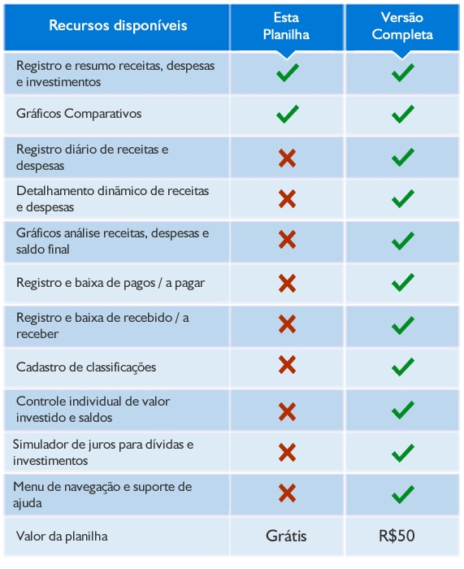
Planilha Grátis Excel - Orçamento familiar / Despesas pessoais

Planilha produzida para o site ExcelSolução.com.br - ©Diretos Reservados

 | Conheça a versão completa desta planilha:

Gráficos
Receitas e Despesas
 | Soma Receitas | Soma Despesas
 | 5,000 | 4,570
 | - | -
 | - | -
 | - | -
 | - | -
 | - | -
 | - | -
 | - | -
 | - | -
 | - | -
 | - | -
 | - | -
Composição das Despesas - Ano
Despesas - Moradia | 1,680
Despesas - Transporte | 1,065
Despesas com Serviços | 780
Despesas Pessoais | 1,045

Evolução das Despesas
 | Despesas - Moradia | Despesas - Transporte | Despesas com Serviços | Despesas Pessoais
 | 1,680 | 1,065 | 780 | 1,045
 | - | - | - | -
 | - | - | - | -
 | - | - | - | -
 | - | - | - | -
 | - | - | - | -
 | - | - | - | -
 | - | - | - | -
 | - | - | - | -
 | - | - | - | -
 | - | - | - | -
 | - | - | - | -

Desbloquear Planilha
Desbloquear esta planilha para edição:
Faz parte de nossos valores oferecer acesso ao nosso conteúdo básico de planilhas grátis para micro e pequenas empresas.
Estamos contentes por termos feedbacks positivos e satisfatórios ao implementar versões grátis em milhares de organizações que já usaram este arquivo que oferecemos como cortesia para download. Empresas com demanda de médio e grande porte podem precisar editar ou aumentar as planilhas, por isso consideramos um potencial de contribuição econômica para melhorarmos os materiais grátis e ampliar as planilhas disponibilizadas a você.
Você tem 2 maneiras para obter um arquivo com mais recursos: 1) Contribuição simbólica de R$10 reais.

Clique aqui e contribua para receber a versão desbloqueada para editar esta planilha.

2) Adquirir uma versão completa.

Clique aqui e conheça a versão mais atualizada e avançada desta planilha.

